Лист1
Bug-report
ID | 1 | 2 | 3 | 4 | 5 | 6 | 7 | 8 | 9
Заголовок | Не удаляется товар из корзины после повторного клика по иконке добавления | Отправляется заявка при неверном заполнении поля "Ваше имя" | Отправляется заявка при неверном заполнении поля "Телефон" | Отправляется заявка при неверном заполнении поля "Адрес" | Не удаляется товар из корзины после клика по иконке мусорки | Не подсвечиваются фильтры товаров в блоке "Каталог" | Не подсвечиваются инонки корзины на странице "Каталог" | Не подсвечиваются инонки мусорки в "Корзине" | Все фото товара сдвигаются и обрезаются при сильном увелечении Экрана
Предусловие | Открыт сайт: https://testers-task.idaproject.com/1 | Открыт сайт: https://testers-task.idaproject.com/1 Открыта корзина и в ней присутствуют товары | Открыт сайт: https://testers-task.idaproject.com/1 Открыта корзина и в ней присутствуют товары | Открыт сайт: https://testers-task.idaproject.com/1 Открыта корзина и в ней присутствуют товары | Открыт сайт: https://testers-task.idaproject.com/1 Товар добавлен в корзину Открыта корзина | Открыт сайт: https://testers-task.idaproject.com/1 | Открыт сайт: https://testers-task.idaproject.com/1 | Открыт сайт: https://testers-task.idaproject.com/1 Открыта корзина и в ней присутствуют товары | Открыт сайт: https://testers-task.idaproject.com/1
Шаги | 1. Кликаем на иконку корзины расположенной на карточке товара 2. Затем кликаем на эту же иконку ещё раз | 1. Заполняем поле "Телефон" 2. Заполняем поле "Адрес" 3. Не заполняем (или неверно заполняем) поле "Ваше имя" 4. Нажимаем кнопку "Отправить" | 1. Заполняем поле "Ваше имя" 2. Заполняем поле "Адрес" 3. Не заполняем (или неверно заполняем) поле "Телефон" 4. Нажимаем кнопку "Отправить" | 1. Заполняем поле "Ваше имя" 2. Заполняем поле "Телефон" 3. Не заполняем (или неверно заполняем) поле "Адрес" 4. Нажимаем кнопку "Отправить" | 1. Кликаем на иконку мусорки рядом с товаром | 1. Навести курсор на строку "Рюкзаки" 2. Повторить действие с остальными строками в этом же блоке | 1. Навести курсор на инонку корзины рядом с товаром | 1. Навести курсор на иконку мусорки рядом с товаром | 1. Увеличить масштаб страницы до 200%
Постусловие
Ожидаемый результат | Товар добавляется в корзину, потом удаляется из корзины | Появляется уведомление о том, что нужно корректно заполнить поле "Ваше имя". Заявка не отправляется | Появляется уведомление о том, что нужно корректно заполнить поле "Телефон". Заявка не отправляется | Появляется уведомление о том, что нужно корректно заполнить поле "Адрес". Заявка не отправляется | Товар удаляется из корзины | Подсвечивается строка, на которую навели курсор | Корзина подсвечивается | Иконка мусорки подсвечивается | Фото товаров отображаются полностью, и стоят на своих местах
Фактический результат | Товар добавляется в корзину, но не удаляется оттуда | Заявка успешно отправляется | Заявка успешно отправляется | Заявка успешно отправляется | Товар не удаляется из корзины | Не подсвечивается строка, на которую навели курсор | Корзина не подсвечивается | Иконка мусорки не подсвечивается | Фото товаров сдвигаются из своих карточек и обрезаются
Серьезность | Critical | Major | Major | Major | Major | Trivial | Trivial | Trivial | Major
Приоритет | High | High | High | High | High | Low | Low | Low | High
Автор | Дмитрий Спорышев | Дмитрий Спорышев | Дмитрий Спорышев | Дмитрий Спорышев | Дмитрий Спорышев | Дмитрий Спорышев | Дмитрий Спорышев | Дмитрий Спорышев | Дмитрий Спорышев
Статус | Открыт | Открыт | Открыт | Открыт | Открыт | Открыт | Открыт | Открыт | Открыт
Дата создания | 2022-04-22 | 2022-04-22 | 2022-04-22 | 2022-04-22 | 2022-04-22 | 2022-04-22 | 2022-04-22 | 2022-04-22 | 2022-04-22
Окружение | Windows 10, Google Chrome Версия 100.0.4896.127 | Windows 10, Google Chrome Версия 100.0.4896.127 | Windows 10, Google Chrome Версия 100.0.4896.127 | Windows 10, Google Chrome Версия 100.0.4896.127 | Windows 10, Google Chrome Версия 100.0.4896.127 | Windows 10, Google Chrome Версия 100.0.4896.127 | Windows 10, Google Chrome Версия 100.0.4896.127 | Windows 10, Google Chrome Версия 100.0.4896.127 | Windows 10, Google Chrome Версия 100.0.4896.127
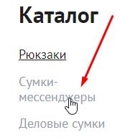
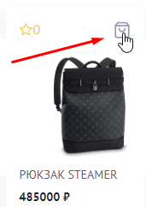
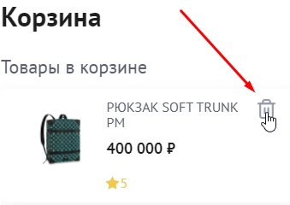
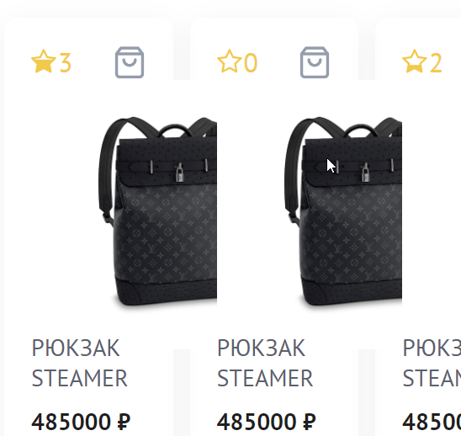
Вложения

